Feuil1
 |  | Réseau Bécasse |  |  |  |  | Réseau Bécasse

Informations générales |  |  |  |  | Logistique |  |  |  | Compétences
 |  |  |  | 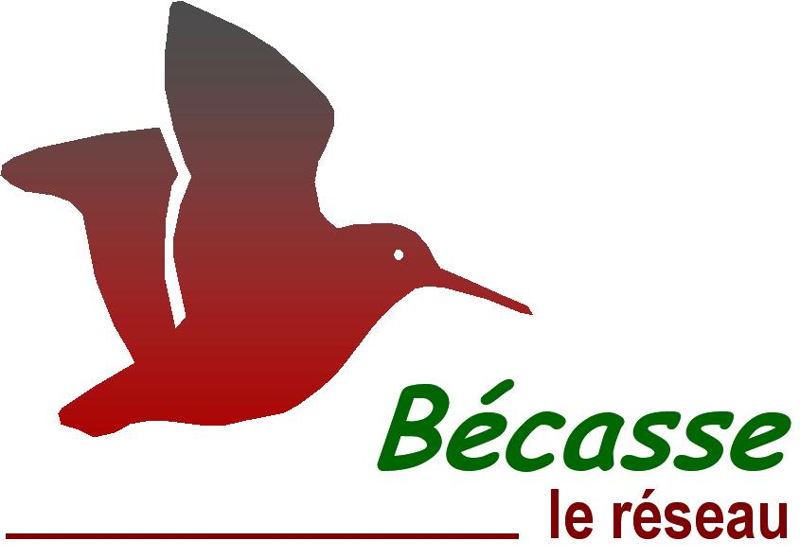 |  |  | Croule: 2h Baguage: variable | Croule:1-2 Baguage: au moins 2 (ne pas sortir seul)

 | Description | La Bécasse des bois (Scolopax rusticola) est un limicole forestier, migrateur dont une part des effectifs hiverne en France, et chassable de l'ouverture générale jusqu'au 20 février. Le réseau Bécasse collecte des informations sur l’état de la population des Bécasses des bois en France au moyen de plusieurs suivis.
 |  |  |  |  |  | Rôles |  |  | Reconnaissance chants (croule) Baguage : carte de bagueur (formation spécifique et plus de 10 soirées de baguage encadrées)
 |  |  |  |  |  | DN | DR | SD
 |  |  |  |  |  | Animation & Communication Méthodologie Gestion des données Formation | Coordination | Suivi des points croule Baguage Saisie des données
 | Objectif | Enquête croule (suivi des effectifs nicheurs) Baguage (suivi des effectifs migrateurs et hivernants) |  | Animation
 |  |  |  | Animation nationale: Maxime PASSERAULT Suivi scientifique: Kévin LE REST Animation régionale: Samuel DEMBSKI Courriel du réseau: reseau.becasse@ofb.gouv.fr

 |  |  |  |  |  | Protocole |  |  | Matériel
 | Utilisation | Evaluer l’évolution démographique de l’espèce Identifier et quantifier les mécanismes influençant cette démographie Proposer des mesures de gestion d'une espèce exploitée |  |  |  | Croule: recherche et écoute de mâles chanteurs. L'observateur doit être en place 30 mn avant le coucher du soleil et rester pendant deux heures. Tous les contacts visuels ou auditifs (en précisant l'horaire de chacun) durant cette période doivent être notés. Privilégier des conditions météorologiques favorables: pas de pluie, pas de vent, pas d'orage. Baguage: les opérations capture-marquage sont réalisées de nuit. Ne pas éblouir les oiseaux en vol ! Les bagueurs doivent réaliser au moins 9 soirées par saison. Rappel des consignes de sécurité: ne pas sortir par temps d'orage, ni s'apporcher des lignes électriques ! |  |  | Croule: ∙ montre, jumelles, torche ∙ fiche terrain Baguage: ∙ épuisette ∙ matériel de baguage

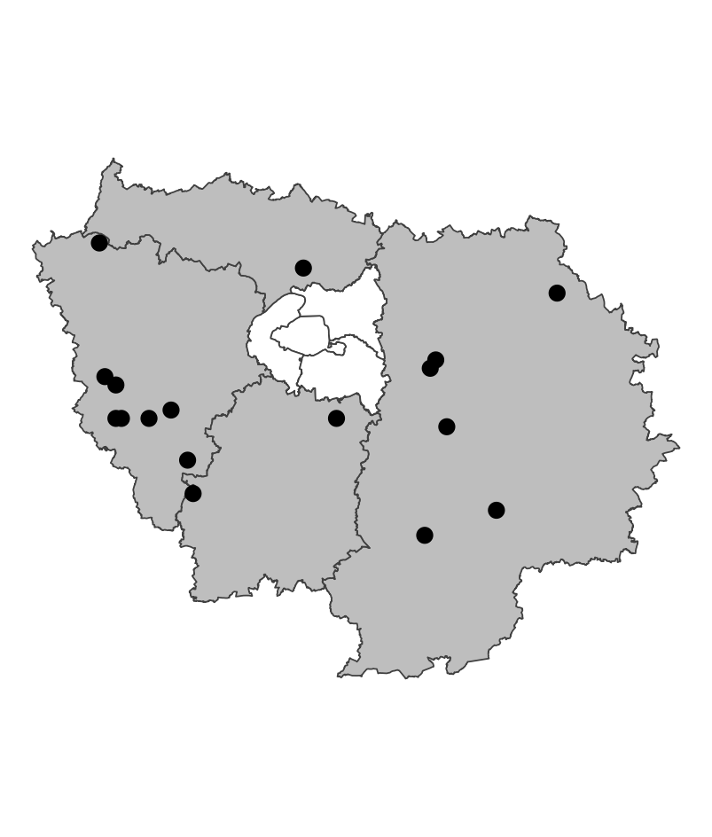
 | Zones de suivi
 |  |  | Croule: le point d’écoute est défini comme l’ouverture (plantation, coupe, clairière, etc.) d’une surface minimum de 1 ha, la plus proche du centroïde du carré. Mailles carrées tirées aléatoirement chaque année parmi les habitats susceptibles d'accueillir l'espèce. 600 points d'écoutes sur toute la France ; 15 points en Ile-de-France en 2024. Baguage: zone définie par le bagueur.

 |  |  |  |  |  | Saisie/Validation des données |  |  | Diffusion des données
 |  |  |  |  |  | PMC, observations oppotunistes | Remplissage des fiches de terrain Croule: saisie des données et transmission des fiches au plus tard le 15 juillet via l'outil https://reseau-becasse.shinyapps.io/enquete-croule/ Baguage: données saisies sur https://becasse.ofb.fr Que faire en cas de recapture d'une bécasse avec une bague métallique? Transmettre l'information à reseau.becasse@ofb.gouv.fr avec les informations nécessaires |  | Lettres d'information Réunions annuelles du réseau Cartes de répartition et estimations d'abondance Articles techniques
 |  |  |  | Partenariats
 |  |  |  | Fédérations de chasse

 | Temporalité

 |  |  |  |  |  | Autres informations
 | Croule: 1 soirée/maille entre le 15 mai et le 30 juin Baguage: 3 soirées avant le 10 décembre 4 soirées entre le 10 décembre et le 20 février 2 soirées après le 20 février |  |  |  |  | Autres relevés: PMC, observations oppotunistes

En savoir plus |  |  |  |  | En savoir plus

Editée le 2025-03-19

